2.1.ログイン画面
2.1.ログイン画面

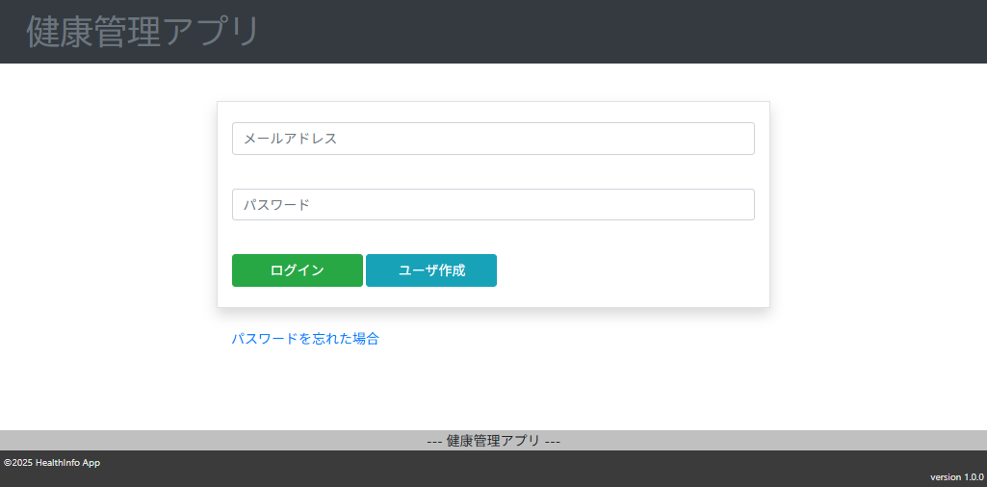

2.1.1.画面レイアウト

 | # | 項目名 |  |  | タグ種別 | 属性 | 桁 | 必須 | その他
 | 1 | メールアドレス |  |  | 入力 | メールアドレス形式 | 64 | ◯：必須
 | 2 | パスワード |  |  | 入力 | 半角英数字 | 16 | ◯：必須
 | 3 | ログイン |  |  | ボタン
 | 4 | アカウント作成 |  |  | ボタン
 | 5 | パスワードを忘れた場合 |  |  | リンク

2.1.2.処理詳細

 | # | アクション |  | 処理概要 |  | 処理詳細 |  |  | 例外概要 | 例外詳細
 |  |  |  |  |  |  |  |  |  | 条件 | エラーコード | エラーメッセージ
 | 1 | 初期表示
 | 2 | ログインボタン押下 |  | 入力チェック |  |  |  |  | 必須チェック | メールアドレスが未入力の場合 |  | メールアドレスが未入力です
 | 3 |  |  |  |  |  |  |  |  | パスワードが未入力の場合 |  | パスワードが未入力です
 | 4 |  |  |  |  |  |  |  | 桁数チェック | メールアドレスの入力桁数が64桁以下でない場合 |  | メールアドレス形式ではありません
 | 5 |  |  |  |  |  |  |  |  | パスワードの入力桁数が2~16桁でない場合 |  | パスワードのが範囲外の値です
 | 6 |  |  |  |  |  |  |  | 型チェック | メールアドレスがメールアドレス形式でない場合 |  | メールアドレス形式ではありません
 | 7 |  |  |  |  |  |  |  |  | パスワードの型が半角英数でない場合 |  | パスワードが半角英数でありません
 | 8 |  |  | アカウント情報を検索 |  | 2.1.3.1.アカウント情報検索 参照
 | 9 |  |  | アカウント情報チェック |  |  |  |  | アカウント情報チェック | 取得したアカウント情報がnullの場合 | DW0023 | 指定したアカウントは存在しません
 | 10 |  |  |  |  |  |  |  |  | 入力したパスワードをSHA-256でハッシュ化した値とアカウント情報.パスワードが一致しない場合 | DW0024 | パスワードが一致しません
 | 11 |  |  |  |  |  |  |  |  | 取得したアカウント情報.削除フラグ = "1" の場合 | DW0022 | 指定したアカウントは削除されています
 | 12 |  |  |  |  |  |  |  |  | 取得したアカウント情報.パスワード有効期限 < システム日時の場合 | DW0025 | 指定したアカウントは有効期限を超過しています
 | 13 |  |  | sessionにユーザIDを登録
 | 14 | アカウント作成ボタン押下 |  | アカウント作成画面に遷移する |  | 設計書_1.4.アカウント登録・変更機能 参照
 | 15 | 「パスワードを忘れた場合」リンク押下 |  | アカウント回復用メールアドレス入力画面に遷移する |  | 設計書_1.7.パスワード再設定機能 参照

2.1.3.DB処理

 | 2.1.3.1.アカウント情報検索
 |  | SELECT
 |  |  | *
 |  | FROM
 |  |  | ACCOUNT
 |  | WHERE
 |  |  | MAIL_ADDRESS = 入力情報.メールアドレス;

2.1.4.備考

2.2.Top画面
2.2.Top画面

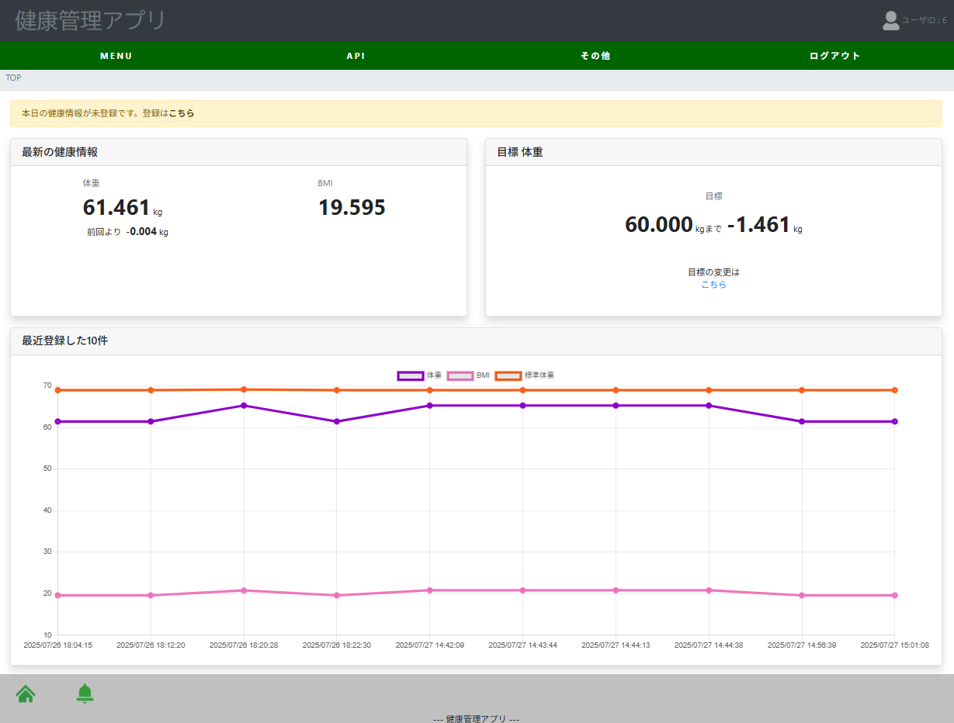

2.2.1.画面レイアウト

 | # | 項目名 |  |  |  | タグ種別 | 属性 | 桁 | 必須 | その他
 | ▼ヘッダー部
 | 1 | メニュー |  |  |  | リンク |  |  | ◯：必須 | メニューレイアウトは2.2.4.1.メニューレイアウトを参照
 | ▲ヘッダー部
 | ▼ボディ部
 | 2 | 当日健康情報未登録通知メッセージ |  |  |  | 表示 |  |  |  | ログインユーザが健康情報を当日に登録していない場合に表示
 | 3 | 最新の健康情報 |  |  |  | 表示 |  |  | ◯：必須
 | 4 | 体重 |  |  |  | 表示 |  |  | ▲：条件付き必須 | 健康情報にログインユーザのレコードが存在する場合
 | 5 | $体重 |  |  |  | 表示 |  |  | ▲：条件付き必須 | 健康情報にログインユーザのレコードが存在する場合
 | 6 | 前回より +-XXXXkg |  |  |  | 表示 |  |  | ▲：条件付き必須 | 健康情報にログインユーザのレコードが2つ存在する場合
 | 7 | 目標体重 |  |  |  | 表示 |  |  | ◯：必須
 | 8 | 目標 |  |  |  | 表示 |  |  | ▲：条件付き必須 | ユーザ健康目標情報にログインユーザのレコードが存在する場合
 | 9 | XXXXkgまで +-XXXXkg |  |  |  | 表示 |  |  | ▲：条件付き必須 | ユーザ健康目標情報にログインユーザのレコードが存在する。かつ健康情報にログインユーザのレコードが存在する場合
 | 10 | 目標の変更はこちら |  |  |  | リンク |  |  | ▲：条件付き必須 | ユーザ健康目標情報にログインユーザのレコードが存在する場合
 | 11 | 最近登録した10件 |  |  |  | 表示 |  |  | ◯：必須
 | 12 | 健康情報グラフ |  |  |  | 表示 |  |  | ◯：必須
 | ▲ボディ部
 | ▼フッター部
 | 13 | HOME |  |  |  | リンク |  |  |  | 本画面へ遷移
 | 14 | NEWS |  |  |  | リンク |  |  |  | お知らせ一覧画面へ遷移
 | ▲フッター部

2.2.2.処理詳細

 | # | アクション |  |  | 処理概要 |  | 処理詳細 |  |  | 例外概要 | 例外詳細
 |  |  |  |  |  |  |  |  |  |  | 条件 | エラーコード | エラーメッセージ
 | 1 | 初期表示 |  |  | 最新の健康情報用に取得 |  | 2.2.3.1.最新と最新より1つ過去の健康情報検索 参照
 | 2 |  |  |  | 目標情報用に取得 |  | 2.2.3.2.ユーザ健康目標情報検索 参照
 | 3 |  |  |  | 当日健康情報取得 |  | 2.2.3.1.健康情報検索 参照
 | 4 |  |  |  | 健康情報グラフ用に取得 |  | 2.2.3.4.グラフ用健康情報検索 参照
 | 5 | 健康情報 - 入力 押下 |  |  | 健康情報登録画面に遷移 |  | 設計書_1.1.健康情報登録機能 参照
 | 6 | 健康情報 - 一括 押下 |  |  | 健康情報一括登録画面に遷移 |  | 設計書_1.3.健康情報一括登録機能 参照
 | 7 | 健康情報 - 照会 押下 |  |  | 健康情報照会画面に遷移 |  | 設計書_1.2.健康情報照会機能 参照
 | 8 | アカウント - 設定変更 押下 |  |  | アカウント設定変更画面に遷移 |  | 設計書_1.4.アカウント登録・変更機能 参照
 | 9 | カロリー - 計算 押下 |  |  | カロリー計算画面に遷移 |  | 設計書_1.5.カロリー計算機能 参照
 | 10 | 肺活量 - 計算 押下 |  |  | 肺活量計算画面に遷移 |  | 設計書_1.8.肺活量計算機能 参照
 | 11 | 健康情報登録 - 概要 押下 |  |  | モーダル表示
 | 12 | 健康情報登録 - リクエスト 押下 |  |  | モーダル表示
 | 13 | 健康情報登録 - レスポンス 押下 |  |  | モーダル表示
 | 14 | 健康情報照会 - 概要 押下 |  |  | モーダル表示
 | 15 | 健康情報照会 - リクエスト 押下 |  |  | モーダル表示
 | 16 | 健康情報照会 - レスポンス 押下 |  |  | モーダル表示
 | 17 | 健康情報 - BMI 押下 |  |  | モーダル表示
 | 18 | 健康情報 - 標準体重 押下 |  |  | モーダル表示
 | 19 | 健康情報 - 基礎代謝量 押下 |  |  | モーダル表示
 | 20 | ログアウト 押下 |  |  | ログアウトする |  | session情報を削除しログイン画面に遷移する
 | 21 | HOME リンク押下 |  |  | TOP画面に遷移 |  | -
 | 22 | NEWS リンク押下 |  |  | お知らせ一覧画面に遷移 |  | 設計書_1.6.お知らせ一覧機能 参照

2.2.3.DB処理

 | 2.2.3.1.最新と最新より1つ過去の健康情報検索
 |  | SELECT
 |  |  | SEQ_HEALTH_INFO_ID
 |  |  | , SEQ_USER_ID
 |  |  | , HEIGHT
 |  |  | , WEIGHT
 |  |  | , BMI
 |  |  | , STANDARD_WEIGHT
 |  |  | , HEALTH_INFO_REG_DATE
 |  |  | , SEQ_BMI_RANGE_MT_ID
 |  |  | , UPDATE_DATE
 |  |  | , REG_DATE
 |  | FROM
 |  |  | HEALTH_INFO
 |  | WHERE
 |  |  | SEQ_USER_ID = セッション.ユーザID
 |  | ORDER BY
 |  |  | HEALTH_INFO_REG_DATE DESC
 |  | LIMIT 2;

 | 2.2.3.2.ユーザ健康目標情報検索
 |  | SELECT
 |  |  | SEQ_HEALTH_GOAL_ID
 |  |  | , SEQ_USER_ID
 |  |  | , WEIGHT
 |  |  | , DELETE_FLAG
 |  |  | , REG_DATE
 |  |  | , UPDATE_DATE
 |  | FROM
 |  |  | USER_HEALTH_GOAL
 |  | WHERE
 |  |  | SEQ_USER_ID = セッション.ユーザID
 |  |  | AND DELETE_FLAG = 'N';

 | 2.2.3.3.当日健康情報登録有無検索
 |  | SELECT
 |  |  | COUNT(*)
 |  | FROM
 |  |  | HEALTH_INFO
 |  | WHERE
 |  |  | SEQ_USER_ID = セッション.ユーザID
 |  |  | AND HEALTH_INFO_REG_DATE >=システム日付
 |  |  | AND HEALTH_INFO_REG_DATE < システム日付 + 1
 |  |  | LIMIT 2;

 | 2.2.3.4.グラフ用健康情報検索
 |  | SELECT
 |  |  | SEQ_HEALTH_INFO_ID
 |  |  | , SEQ_USER_ID
 |  |  | , HEIGHT
 |  |  | , WEIGHT
 |  |  | , BMI
 |  |  | , STANDARD_WEIGHT
 |  |  | , HEALTH_INFO_REG_DATE
 |  |  | , SEQ_BMI_RANGE_MT_ID
 |  |  | , UPDATE_DATE
 |  |  | , REG_DATE
 |  | FROM
 |  |  | HEALTH_INFO
 |  | WHERE
 |  |  | SEQ_USER_ID = セッション.ユーザID
 |  | ORDER BY
 |  |  | HEALTH_INFO_REG_DATE DESC
 |  | LIMIT
 |  | 10;

2.2.4.備考

 | 2.2.4.1.メニューレイアウト
 |  | MENU
 |  |  | 健康情報
 |  |  |  | 登録
 |  |  |  | 一括
 |  |  |  | 照会
 |  |  | アカウント
 |  |  |  | 設定変更
 |  |  | カロリー
 |  |  |  | 計算
 |  |  | 肺活量
 |  |  |  | 計算
 |  | API
 |  |  | 健康情報登録
 |  |  |  | 概要
 |  |  |  | リクエスト
 |  |  |  | レスポンス
 |  |  | 健康情報照会
 |  |  |  | 概要
 |  |  |  | リクエスト
 |  |  |  | レスポンス
 |  |  | ヘルスチェック
 |  |  |  | 概要
 |  |  |  | リクエスト
 |  |  |  | レスポンス
 |  | その他
 |  |  | 健康情報
 |  |  |  | BMI
 |  |  |  | 標準体重
 |  |  |  | 基礎代謝量
 |  | ログアウト

